Feuil2
samedi | dimanche | lundi | mardi | vendredi | jeudi | vendredi | jeudi | dimanche | lundi | mardi | mercredi | jeudi | vendredi | samedi | dimanche | lundi | mardi | mercredi | jeudi | vendredi | samedi | dimanche | lundi | mardi | mercredi
2016-05-07 | 2016-05-08 | 2016-05-09 | 2016-05-10 | 2016-11-11 | 2016-05-12 | 2016-05-13 | 2016-07-14 | 2016-05-15 | 2016-05-16 | 2016-05-17 | 2016-05-18 | 2016-05-19 | 2016-05-20 | 2016-05-21 | 2016-05-22 | 2016-05-23 | 2016-05-24 | 2016-05-25 | 2016-05-26 | 2016-05-27 | 2016-05-28 | 2016-05-29 | 2016-05-30 | 2016-05-31 | 2016-06-01
mai | mai | mai | mai | novembre | mai | mai | juillet | mai | mai | mai | mai | mai | mai | mai | mai | mai | mai | mai | mai | mai | mai | mai | mai | mai | juin
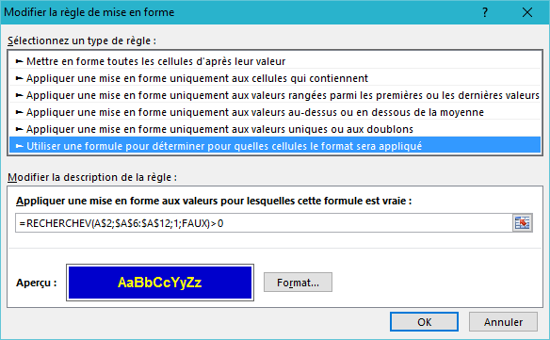
Date | Fête
2016-01-01 | Premier de l'an
2016-05-01 | Travail
2016-05-08 | Libération
2016-07-14 | Fête nationale
2016-08-15 | Ascension
2016-11-11 | Armistice
2016-12-25 | Noël

